正規表現
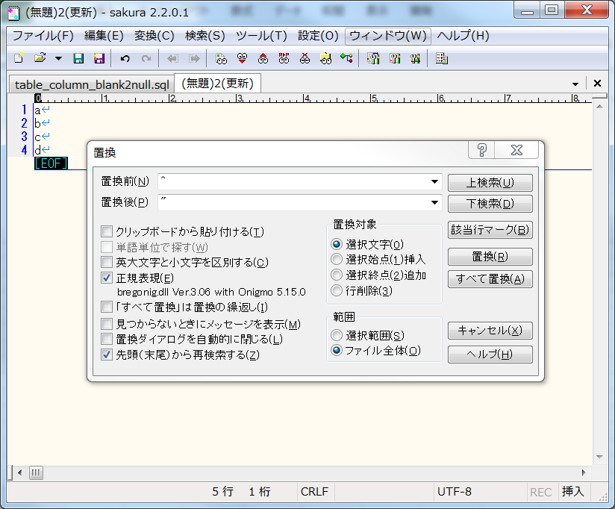
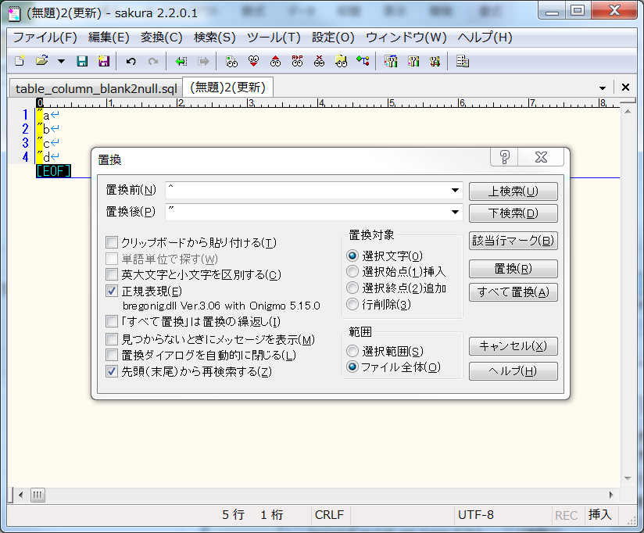
1.頭に「"」を追加

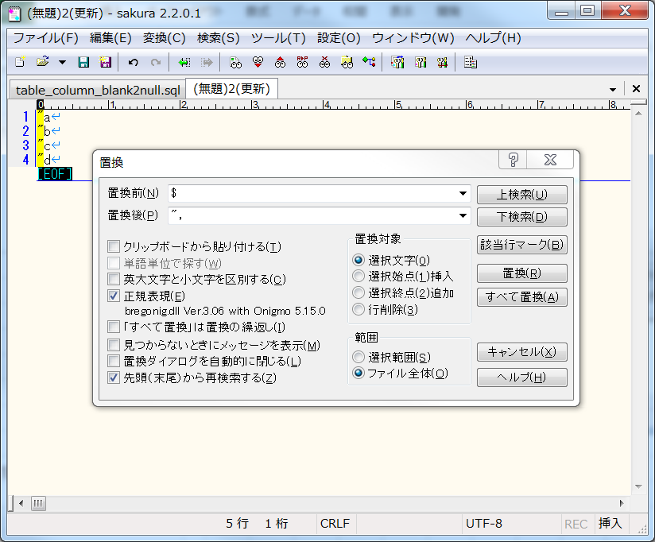
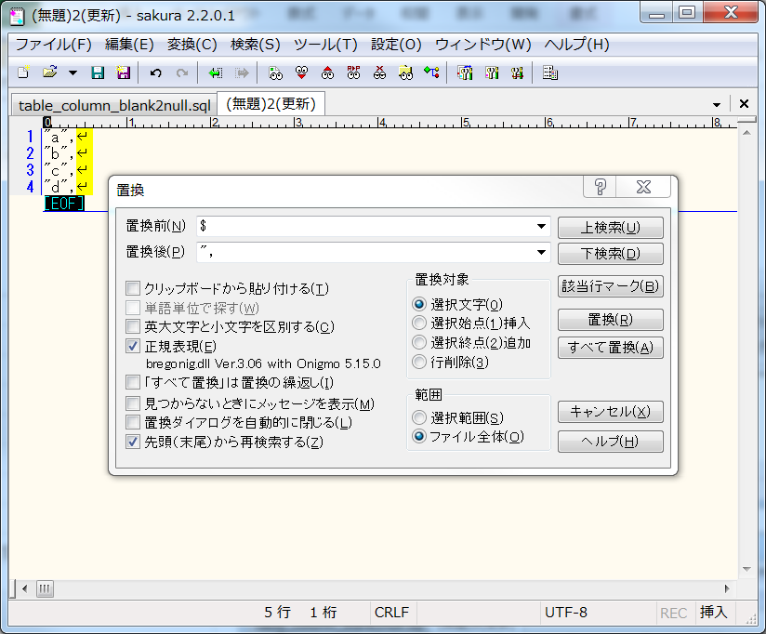
2.お尻に「",」を追加

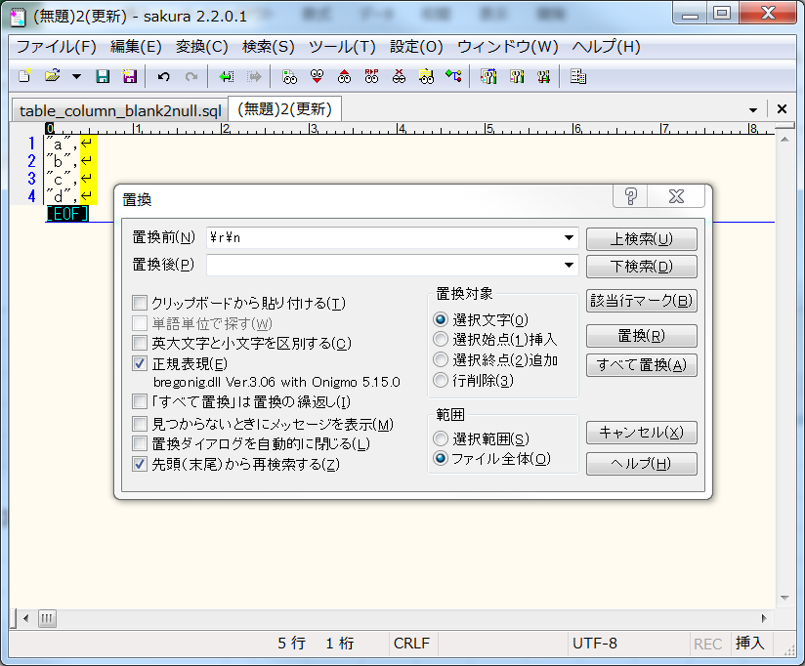
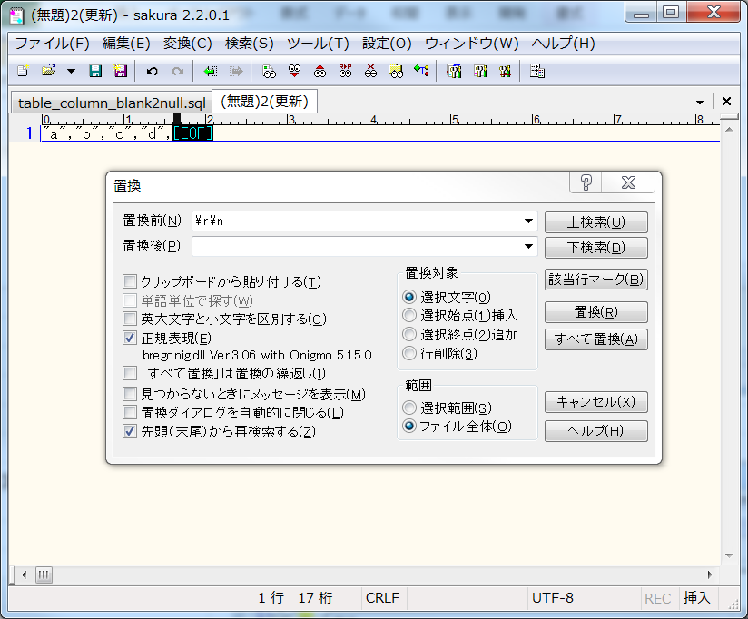
3.改行を削除

ANDとOR
CSVデータを型式変更 | 保全システム管理番号 | 基地局名称(漢字) | 蓄電池 型式 | 蓄電池 バンク数コード | 蓄電池 バンク数名 | 延命装置 メーカー
 | 111 | IMT大阪
 | 222 | L2G東京 | EnerSys 12V92F | 2 | 2
 | 333 | 1 | HF44-12A | 1 | 1

DB確認 | 礎_保全情報
 | select * from tb_trn_isz_mnt;
 | m_sys_adm_no | base_nm | batt_model_name | batt_bank_count_cd | batt_bank_count_nm | life_prolong_maker | create_date | create_user | update_date | update_user | version_no
 | 111 | IMT大阪 | « NULL » | « NULL » | « NULL » | 1 | 2019-10-08 | SP_BAT_022 | 2019-10-08 | SP_BAT_022 | 2
 | 222 | L2G東京 | EnerSys 12V92F | 2 | 2 | « NULL » | 2019-10-08 | SP_BAT_022 | 2019-10-08 | SP_BAT_022 | 2
 | 999 | « NULL » | HF44-12A | 1 | 1 | « NULL » | 2019-10-08 | SP_BAT_022 | 2019-10-08 | SP_BAT_022 | 1

CSVデータとDBデータの比較 | TRUE | TRUE | TRUE | TRUE | TRUE | FALSE
 | TRUE | TRUE | TRUE | TRUE | TRUE | TRUE
 | FALSE | FALSE | TRUE | TRUE | TRUE | TRUE
値は同じ、それとも、CSVの値が空白⇋DBの値がNULL(同時に満たす)、TRUE。
値は違い、それとも、CSVの値が空白⇋DBの値がNULL(同時に満たさない)、FALSE。

